Hoja1
ID | RESUMEN | PRIORIDAD | TIPO | PRECONDICIONES | DATOS DE ENTRADA | PASOS | RESULTADO ESPERADO | RESULTADO OBTENIDO | AMBIENTE /VERSION | FECHA DE EJECUCIÓN | ENTORNO | EVIDENCIA
1 | Windows 7 - Boton de inicio de sesion - No deberia visualizarse la opcion de cerrar sesion sin antes previamente haber ingresado | Baja | Visual | Ser un usuario nuevo, no tener cuentas activas no haberse registrado | N/A | 1. Ir a https://www.lenovo.com/ | No visualizar la opcion de cerrar sesion | Se visualiza la opcion de cerrar sesion | Produccion | 2021-09-13 | Chrome 92.0.4515.159 (Build oficial) (64 bits) | 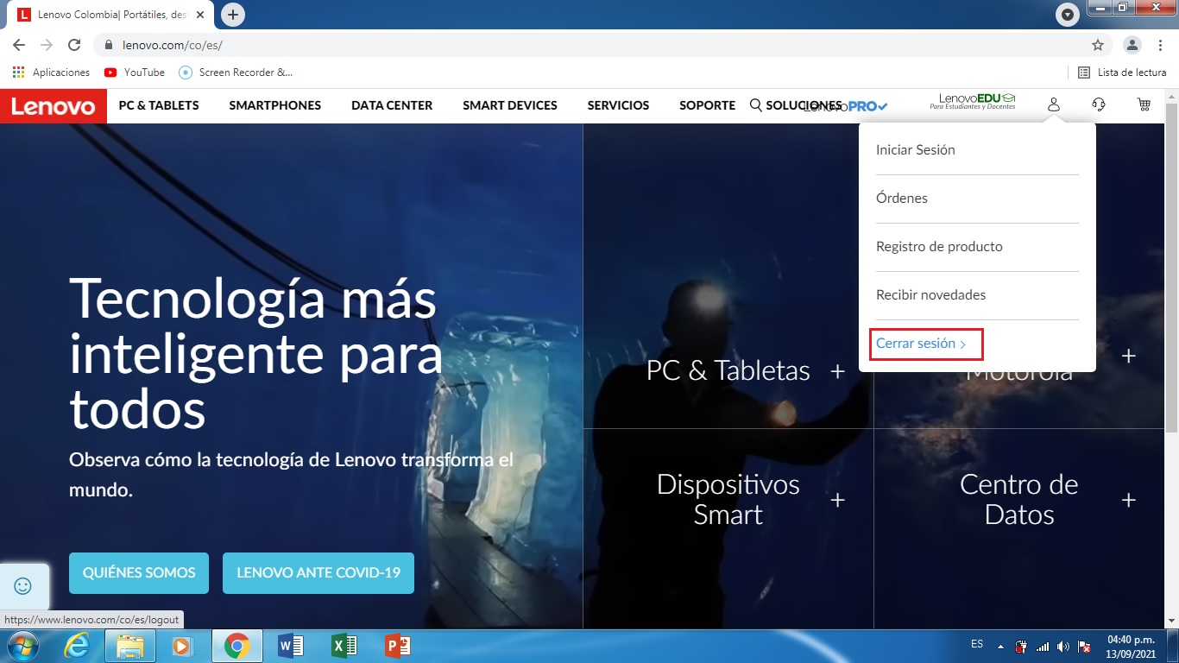
 |  |  |  |  |  | 2. Hacer click en el icono de inicio de sesion ubicado en la parte superior derecha de la pagina principal

